処理概要
プロジェクト名 |  |  |  |  |  |  | 業務名 |  |  |  |  |  | システム名 | 画面ID | 画面名 |  | 作成日 | 作成者 | 更新日 | 更新者
EC_Site |  |  |  |  |  |  | EC_Site |  |  |  |  |  | EC_Siteシステム |  | 商品修正_edit_product |  |  | ジャカ、ウンビ

1.処理概要
店舗別の売上予測を表示する画面

2.画面レイアウト

 | 【商品修正_edit_product】
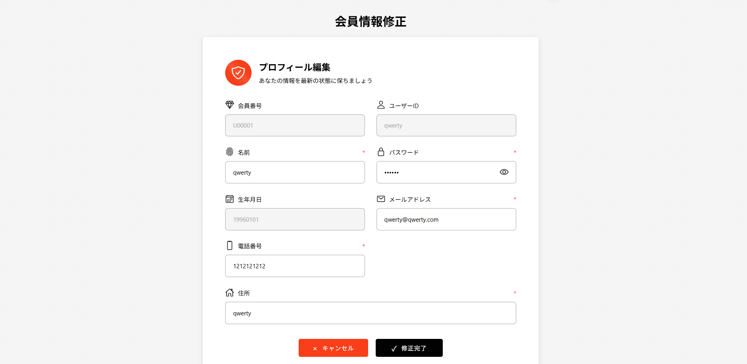

①

②

③
④
⑫
⑪

⑤
⑥
⑬
⑭

⑦
⑧

⑮
⑯

⑨
⑰

⑩

⑱
⑲
⑳

3.操作概要

 | 初期表示： |  | 「商品修正」テキスト（page-title）商品修正画面のタイトルとして表示する。プラスアイコンとテキスト（add-product-section）商品情報編集フォームの見出しとして表示する。商品情報カート（edit-form-container）ECSite_商品登録_register_2__画面定義書_20250813 と同じ仕様。編集対象の商品情報をまとめて表示する領域。
 | アクション |  | ① | 「商品修正」テキスト |  |  | ： | 画面タイトルとして表示する。
 |  |  | ② | プラスアイコンとテキスト |  |  | ： | 商品情報編集フォームの見出しとして表示する。
 |  |  | ③ | 「会員番号」テキスト |  |  | ： | 会員番号入力欄のラベルとして表示する。
 |  |  | ④ | 「ユーザーID」テキスト |  |  | ： | ユーザーID入力欄のラベルとして表示する。
 |  |  | ⑤ | 「名前」テキスト |  |  | ： | ユーザー名入力欄のラベルとして表示する。
 |  |  | ⑥ | 「パスワード」テキスト |  |  | ： | パスワード入力欄のラベルとして表示する。
 |  |  | ⑦ | 「生年月日」テキスト |  |  | ： | 生年月日入力欄のラベルとして表示する。
 |  |  | ⑧ | 「メールアドレス」テキスト |  |  | ： | メールアドレス入力欄のラベルとして表示する。
 |  |  | ⑨ | 「電話番号」テキスト |  |  | ： | 電話番号入力欄のラベルとして表示する。
 |  |  | ⑩ | 「住所」テキスト |  |  | ： | 住所入力欄のラベルとして表示する。
 |  |  | ⑪ | 会員番号 入力 |  |  | ： | 会員番号を入力するフィールド。
 |  |  | ⑫ | ユーザーID 入力 |  |  | ： | ユーザーIDを入力するフィールド。
 |  |  | ⑬ | 名前 入力 |  |  | ： | ユーザー名を入力するフィールド。
 |  |  | ⑭ | パスワード 入力 |  |  | ： | パスワードを入力するフィールド。
 |  |  | ⑮ | 生年月日 入力 |  |  | ： | 生年月日を入力するフィールド。
 |  |  | ⑯ | メールアドレス 入力 |  |  | ： | メールアドレスを入力するフィールド。
 |  |  | ⑰ | 電話番号 入力 |  |  | ： | 電話番号を入力するフィールド。
 |  |  | ⑱ | 住所 入力 |  |  | ： | 住所を入力するフィールド。
 |  |  | ⑲ | キャンセルボタン |  |  | ： | 修正内容を破棄し、前の画面に戻るボタン。
 |  |  | ⑳ | 修正完了ボタン |  |  | ： | 入力内容を保存し、修正処理を完了するボタン。

 | 画面離脱時： |  | 特になし

4.オブジェクト構成
本画面で利用するオブジェクトのCRUDは以下の通り。
No |  | オブジェクト名 |  |  | API参照名 |  |  |  | CRUD |  |  |  | コメント
1 |  | 「商品修正」テキスト |  |  | - |  |  |  | - | - | - | - | 画面タイトルとして表示する。
2 |  | プラスアイコンとテキスト |  |  | - |  |  |  | - | - | - | - | 商品情報編集フォームの見出しとして表示する。
3 |  | 「会員番号」テキスト |  |  | - |  |  |  | - | - | - | - | 会員番号入力欄のラベルとして表示する。
4 |  | 「ユーザーID」テキスト |  |  | - |  |  |  | - | - | - | - | ユーザーID入力欄のラベルとして表示する。
5 |  | 「名前」テキスト |  |  | - |  |  |  | - | - | - | - | ユーザー名入力欄のラベルとして表示する。
6 |  | 「パスワード」テキスト |  |  | - |  |  |  | - | - | - | - | パスワード入力欄のラベルとして表示する。
7 |  | 「生年月日」テキスト |  |  | - |  |  |  | - | - | - | - | 生年月日入力欄のラベルとして表示する。
8 |  | 「メールアドレス」テキスト |  |  | - |  |  |  | - | - | - | - | メールアドレス入力欄のラベルとして表示する。
9 |  | 「電話番号」テキスト |  |  | - |  |  |  | - | - | - | - | 電話番号入力欄のラベルとして表示する。
10 |  | 「住所」テキスト |  |  | - |  |  |  | - | - | - | - | 住所入力欄のラベルとして表示する。
11 |  | 会員番号 入力 |  |  | user.getU_no |  |  |  |  | R |  |  | 会員番号を入力するフィールド。
12 |  | ユーザーID 入力 |  |  | user.getU_id |  |  |  |  | R |  |  | ユーザーIDを入力するフィールド。
13 |  | 名前 入力 |  |  | user.getU_name |  |  |  |  | R | U |  | ユーザー名を入力するフィールド。
14 |  | パスワード 入力 |  |  | user.getU_pw |  |  |  |  |  | U |  | パスワードを入力するフィールド。
15 |  | 生年月日 入力 |  |  | user.getU_birth |  |  |  |  | R | U |  | 生年月日を入力するフィールド。
16 |  | メールアドレス 入力 |  |  | user.getU_email |  |  |  |  | R | U |  | メールアドレスを入力するフィールド。
17 |  | 電話番号 入力 |  |  | user.getU_phone |  |  |  |  | R | U |  | 電話番号を入力するフィールド。
18 |  | 住所 入力 |  |  | user.getU_addr |  |  |  |  | R | U |  | 住所を入力するフィールド。
19 |  | キャンセルボタン |  |  | - |  |  |  | - | - | - | - | 修正内容を破棄し、前の画面に戻るボタン。
20 |  | 修正完了ボタン |  |  | action-button save |  |  |  |  |  | U |  | 入力内容を保存し、修正処理を完了するボタン。

5.メッセージ一覧
本画面で利用するメッセージは以下の通り
No |  | メッセージID |  |  |  | 種別 |  |  | メッセージ |  |  |  |  |  | 表示方法 | 説明
1 |  | header |  |  |  |  |  |  | プロフィール編集 あなたの情報を最新の状態に保ちましょう
2 |  | error |  |  |  |  |  |  | ユーザー情報を取得できませんでした。ログインし直してください。

画面レイアウト
プロジェクト名 |  | 業務名 | システム名 | 画面ID | 画面名 | 作成日 | 作成者 | 更新日 | 更新者
EC_Site |  | EC_Site | EC_Siteシステム |  | 商品修正_edit_product

画面レイアウト

 | 【商品修正_edit_product】

①

②

③
④
⑫
⑪

⑤
⑥
⑬
⑭

⑦
⑧

⑮
⑯

⑨
⑰

⑩

⑱
⑲
⑳

